TITULKA
LESNÍ BĚH

KOLEM AMERIKY

2017

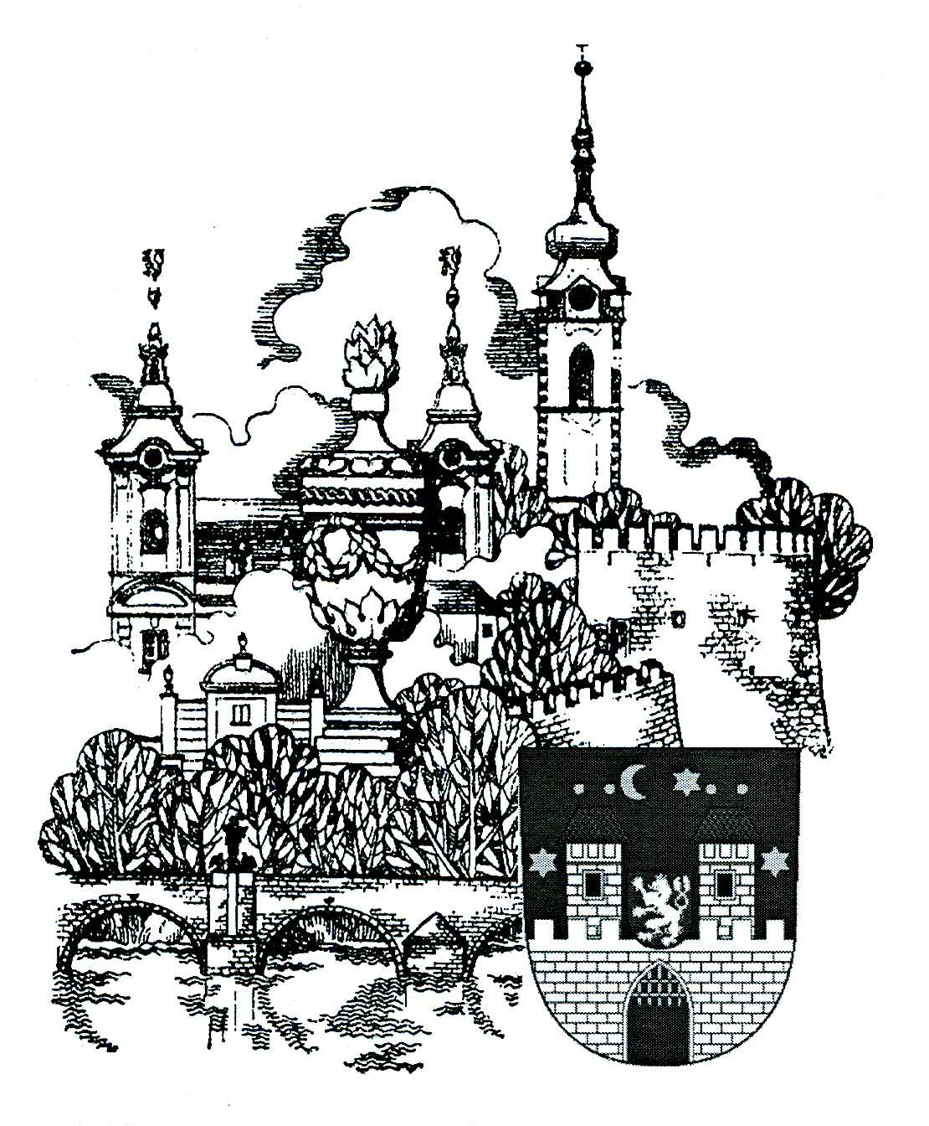

92. ROČNÍK

PÍSEK - 21. ŘÍJNA 2017

VÝSLEDKY

Závody proběhly za oblačného počasí.
Došlo k několika drobným oděrkám, které byly na místě ošetřeny lékařem.
V kategoriích žactva, dorostu a juniorů se zúčastnilo 174 závodníků.
V kategoriích dospělých se zúčastnilo 105 závodníků.
Byly překonány rekord v kategorii žáci nejmladší, žákyně mladší II a v kategorii ženy nad 55 let.

Pořadatelé děkují všem sponzorům za podporu, bez které by nebylo možné závody pořádat.

